COVER
NOBLAND |  | DATE: | 2023-05-26
COVER SHEET
KOHL'S WOVEN - SVVW, PSP'24

STYLE# | WV44W119
DESCRIPTION | TOP
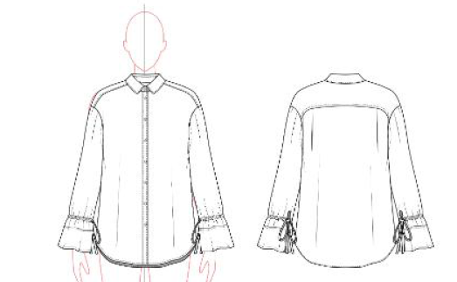

CREAT PATTERN
PATTERN | NBOV
ATTN | MR. OSCAR
FROM | JOLIE VI (Ext: 2786/0975721374)

WV44W119
NOBLAND 봉제작업지시서 SEWING
UPDATED: | 26-May-23 | PSP'23, SVVW, WV44W119 CS
[ VIETNAM / INDONESIA ]

CONSTRUCTION
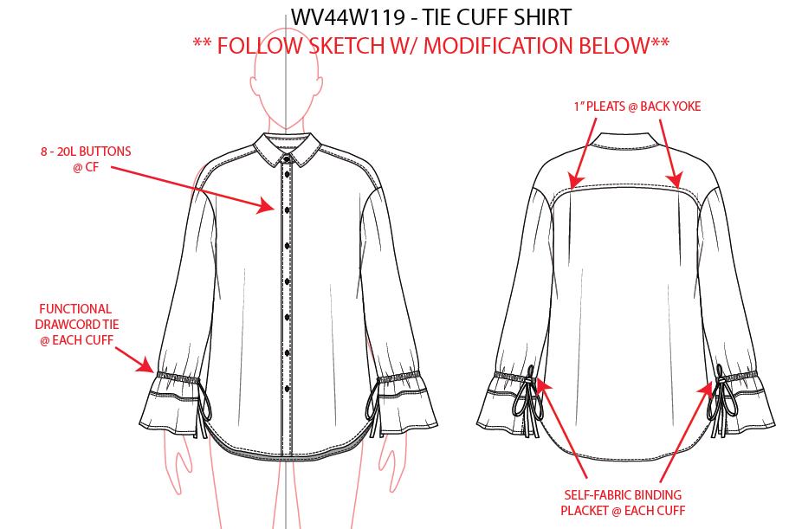

1 Pleats @back youke/ Có 2 ly ở thân sau. Đô 2 lớp, chỉ diễu 1kim ở lớp ngoài
Diễu 1kim 1/4" ở lá cổ, vai sau và đô sau

8-20L Buttons @CF/ 8 nút 20L ở nẹp giữa trước

Diễu 1kim hai bên nẹp
-Lai tay may sạch 1kim 1/4"
functional drawcord tie @ each cuff/ Tạo ống luồn để luồn dây thắt ở mỗi tay

Lai may sạch và diễu 1/4"

WORKMANSHIP
- NẸP GIỮA TRƯỚC PHẢI THẲNG ĐẾN LAI
-CÁC ĐƯỜNG DIỄU KHÔNG ĐƯỢC NHĂN
--ĐÔ SAU PHẢI PHẲNG VÀ ÊM
-LAI KHÔNG ĐƯỢC GỢN
self fabric binding placket @each cuff/ Viền vải chính ở nẹp tay. Dây thắt may viền 1/4"
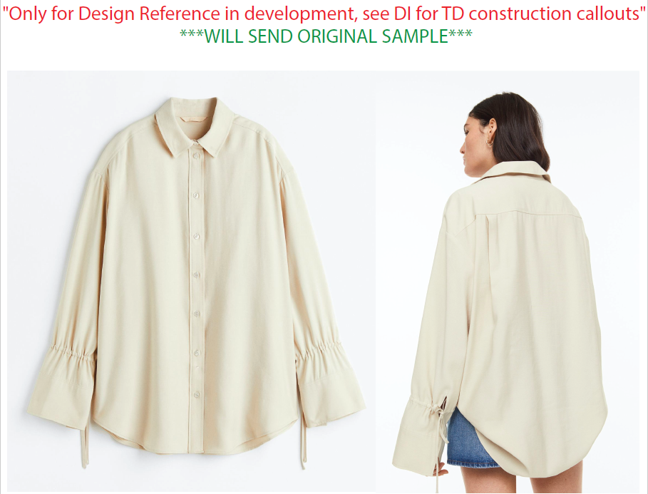 |  | 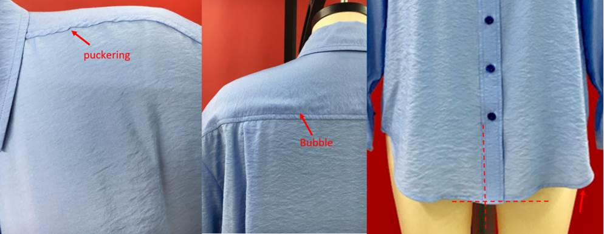
*PLEASE DO NOT USE AVAILABLE TRIM QUALITY.
**BINDING SHOULD BE MITERED.

SPEC
***Be careful Extended, relaxed spec

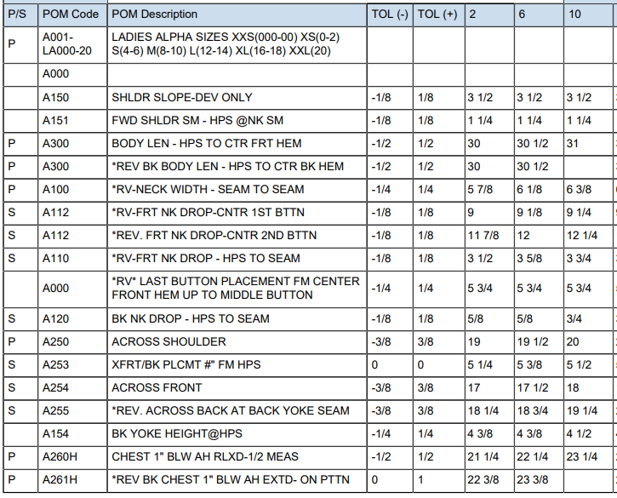

2 3/8

20

18 3/4

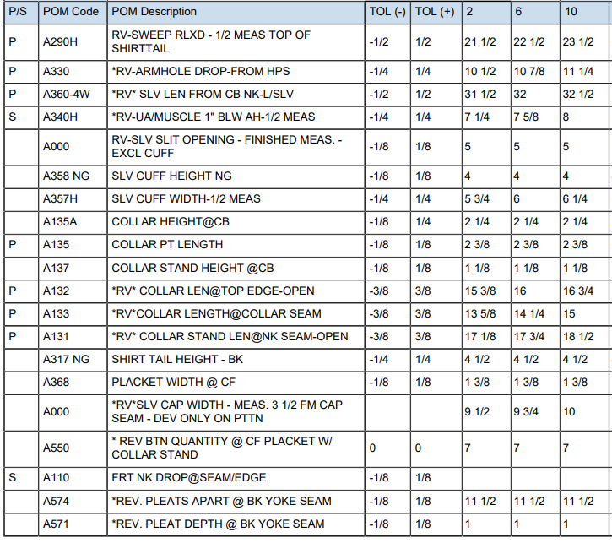
25 5/8
32
7 7/8
7
6
17 3/8
18
18 3/4

SPEC - W/O LINING

